会員情報画面
 |  | 画面設計書 |  | システム名 |  |  |  |  |  |  |  | 版数 | 作成者 | 作成日 |  | 承認者 | 承認日
 |  |  |  | 画面ID |  |  |  |  |  |  |  | 初版 | 吉岡
 |  |  |  | 画面名 |  |  |  |  |  |  |  | 版
 |  |  |  | JSP/HTML名 |  |  | member-info.html |  |  |  |  | 版

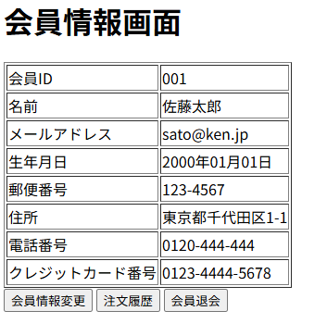
■会員情報画面 |  |  |  |  |  |  |  |  | ■処理概要
 |  |  |  |  |  |  |  |  |  | ・登録した会員情報を表示する
 |  |  |  |  |  |  |  |  |  | ・会員情報を変更する場合はボタンで会員情報変更画面に遷移する
 |  |  |  |  |  |  |  |  |  | ・注文履歴を確認したい場合はボタンで注文履歴確認画面に遷移する
 |  |  |  |  |  |  |  |  |  | ・会員を退会する場合はボタンで退会画面に遷移する

①
 |  |  |  |  |  |  |  |  | ■項目
 |  |  |  |  |  |  |  |  |  | ①会員情報表示欄
 |  |  |  |  |  |  |  |  |  | ②会員情報変更ボタン
 |  |  |  |  |  |  |  |  |  | ③注文履歴確認画面
 |  |  |  |  |  |  |  |  |  | ④会員退会ボタン

②
③
④

No. | 項目名(和名) |  | name属性 |  | I/O | データ型 |  | 桁 | 必 | 位置 | タグ |  |  |  | 備考
1 | 会員ID |  | user_id |  | O | int |  |  |  |  | <label for="user_id">
2 | 名前 |  | user_name |  | O | string |  |  |  |  | <label for="user_name">
3 | メールアドレス |  | email |  | O | string |  |  |  |  | <label for="email">
4 | 生年月日 |  | birth |  | O | date |  |  |  |  | <label for="birth">
5 | 郵便番号 |  | zip |  | O | int |  |  |  |  | <label for="zip">
6 | 住所 |  | address |  | O | string |  |  |  |  | <label for="address">
7 | 電話番号 |  | tel |  | O | int |  |  |  |  | <label for="tel">
8 | クレジットカード番号 |  | card |  | O | int |  |  |  |  | <label for="card">
9 | [会員情報変更]ボタン |  |  |  |  |  |  |  |  |  | <input type="submit">
10 | [注文履歴]ボタン |  |  |  |  |  |  |  |  |  | <input type="submit">
11 | [会員退会]ボタン |  |  |  |  |  |  |  |  |  | <input type="submit">
12
13
14
15

■機能補足

